상품제안서
[독도]소가죽 엣지 키홀더 | 상품코드: S19358

 |  |  |  |  |  |  | 02-713-8555 | www.synergygift.co.kr
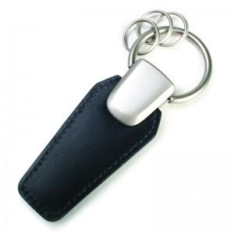

【상세/제작정보】 | 컬러인쇄 가능합니다.(비용별도추가)

【인쇄/포장옵션】 | 풀칼라 / 포장지포장

【공급단가】 | 수량 | 150~ | 500~ | 1,000~ | 2,000~ | 3,000~
*VAT별도 | 단가 | 5,130원 | 4,940원 | 4,750원 | 4,560원 | 4,450원

【상품 URL】 | https://www.synergygift.co.kr:443/src/goods_detail.php?gdno=3336

